EAA
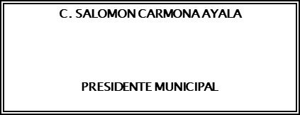
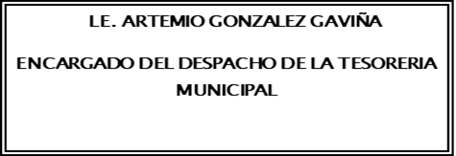
Municipio de Yuriria Estado Analítico del Activo Del 1 de Enero AL 30 DE SEPTIEMBRE DEL 2021
 | Concepto | Saldo Inicial 1 | Cargos del Periodo 2 | Abonos del Periodo 3 | Saldo Final 4 (1+2-3) | Variación Del Periodo (4-1)

ACTIVO |  | 175,383,675.38 | 674,531,074.85 | 604,540,270.63 | 245,374,479.60 | 69,990,804.22

1100 | Activo Circulante | 30,094,713.84 | 565,476,038.78 | 559,964,500.91 | 35,606,251.71 | 5,511,537.87
1110 | Efectivo y Equivalentes | 13,894,384.70 | 432,582,134.26 | 429,587,066.58 | 16,889,452.38 | 2,995,067.68
1120 | Derechos a Recibir Efectivo o Equivalentes | 11,890,720.86 | 85,288,459.82 | 90,194,548.87 | 6,984,631.81 | -4,906,089.05
1130 | Derechos a Recibir Bienes o Servicios | 4,309,608.28 | 47,605,444.70 | 40,182,885.46 | 11,732,167.52 | 7,422,559.24
1140 | Inventarios | 0.00 | 0.00 | 0.00 | 0.00 | 0.00
1150 | Almacenes | 0.00 | 0.00 | 0.00 | 0.00 | 0.00
1160 | Estimación por Pérdida o Deterioro de Activos Circulantes | 0.00 | 0.00 | 0.00 | 0.00 | 0.00
1190 | Otros Activos Circulantes | 0.00 | 0.00 | 0.00 | 0.00 | 0.00

1200 | Activo No Circulante | 145,288,961.54 | 109,055,036.07 | 44,575,769.72 | 209,768,227.89 | 64,479,266.35
1210 | Inversiones Financieras a Largo Plazo | 0.00 | 0.00 | 0.00 | 0.00 | 0.00
1220 | Derechos a Recibir Efectivo o Equivalentes a Largo Plazo | 0.00 | 0.00 | 0.00 | 0.00 | 0.00
1230 | Bienes Inmuebles, Infraestructura y Construcciones en Proceso | 88,720,557.44 | 103,171,055.98 | 44,344,574.50 | 147,547,038.92 | 58,826,481.48
1240 | Bienes Muebles | 83,795,953.48 | 5,846,101.45 | 231,195.22 | 89,410,859.71 | 5,614,906.23
1250 | Activos Intangibles | 1,954,462.59 | 37,878.64 | 0.00 | 1,992,341.23 | 37,878.64
1260 | Depreciación, Deterioro y Amortización Acumulada de Bienes | -37,906,851.82 | 0.00 | 0.00 | -37,906,851.82 | 0.00
1270 | Activos Diferidos | 8,724,839.85 | 0.00 | 0.00 | 8,724,839.85 | 0.00
1280 | Estimación por Pérdida o Deterioro de Activos no Circulantes | 0.00 | 0.00 | 0.00 | 0.00 | 0.00
1290 | Otros Activos no Circulantes | 0.00 | 0.00 | 0.00 | 0.00 | 0.00

 | “Bajo protesta de decir verdad declaramos que los Estados Financieros y sus notas, son razonablemente correctos y son responsabilidad del emisor”.

